1. Metadata & Summary
AI AUDIT LOG - METADATA & SUMMARY

STUDENT INFORMATION
Student Name: |  | Nguyễn Hoàng Ngọc Ánh
Student ID: |  | DE200147
Course: |  | SWR302
Assignment: |  | SRS document list

AI USAGE SUMMARY
Total Prompts Used (all AI tools): |  | 7
Core Prompts Logged: |  | 3
Selection Ratio: |  | 42.9% |  | Should be 10-20%
Hallucination Detected:

AI TOOLS USED
AI Tool | Purpose | Frequency | Main Value
ChatGPT | Code generation, debugging | High | Rapid prototyping
Claude | Requirement analysis, design review | Medium | Deep reflection
GitHub Copilot | Auto-completion | High | Speed up coding
[Add more...] | Requirement analysis, document structuring (SRS & Slide) | High | Tăng tốc độ viết tài liệu, chuẩn hóa format BA chuyên nghiệp

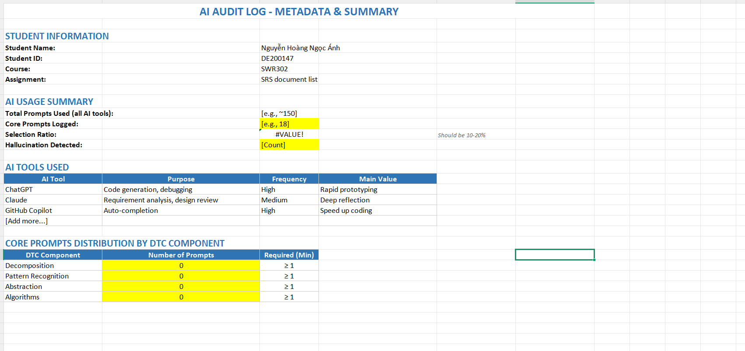
CORE PROMPTS DISTRIBUTION BY DTC COMPONENT
DTC Component | Number of Prompts | Required (Min)
Decomposition | 0 | ≥ 1
Pattern Recognition | 0 | ≥ 1
Abstraction | 0 | ≥ 1
Algorithms | 0 | ≥ 1

